9月献立表
令和８年度9月献立表
玉村町学校給食センター

日 | 曜日 | 献 立 名 | 主 な 材 料 と 食 品 分 類 |  |  |  |  |  | その他の材料 | ＜アレルギー特定原材料＞ | 栄養価 エネルギー(kcal)
 |  |  | ち、にく、ほねになるもの (あか） |  | からだのちょうしをととのえるもの （みどり） |  | ちからやねつのもとになるもの （きいろ） |  |  | 表示義務（９品目） 推奨表示（2０品目）
 |  |  | １ 群 | ２ 群 | ３ 群 | ４ 群 | ５ 群 | ６ 群
 |  |  | たんぱく質 | 無機質 | カロテン | ビタミンＣ | 炭水化物 | しぼう
9月２日（水）〜４日（金）分の献立は７月の献立表に記載されています
玉小リクエスト
『からあげ』
7 | 月 | ごはん |  |  |  |  | ごはん |  |  |  | 小 | 676

 |  | 牛乳 |  | ぎゅうにゅう |  |  |  |  |  | 乳 | 中 | 785

 |  | からあげピリ辛甘酢ソース | とりにく |  |  | にんにく しょうが | かたくりこ |  | 塩こうじ みりん | 鶏 小麦 | 幼 | 561
 |  |  |  |  |  | ねぎ | さとう |  | しょうゆ 酢 トウバンジャン | 大豆
 |  | 五目豆 | だいず | ひじき | にんじん | こんにゃく | さとう | なたね油 | みりん 酒 しょうゆ | 大豆 小麦
 |  |  | さつまあげ
 |  | チンゲンサイと麩の味噌汁 | みそ あぶらあげ | にぼしこ | チンゲンサイ | たまねぎ | ふ |  | 和風だし | 大豆 小麦
 |  |  | かつおふんまつ |  |  | しょうが |  |  |  | えび かに
8 | 火 | ロールパン |  |  |  |  | ロールパン |  |  | 乳 小麦 大豆 | 小 | 630

 |  | ジョア（マスカット） |  | ジョア |  |  |  |  |  | 乳 | 中 | 818

 |  | スパニッシュオムレツ | たまご | チーズ |  |  | じゃがいも | マヨネーズタイプ | 塩 こしょう | 卵 乳 大豆 | 幼 | 426
 |  |  | ウインナー |  |  |  | さとう |  |  | 豚
 |  | マカロニサラダ |  |  | にんじん | コーン きゅうり | マカロニ | マヨネーズタイプ | 塩 | 小麦

 |  | トマトチキンスープ | とりにく |  | にんじん | きゃべつ | じゃがいも | なたね油 | ケチャップ 塩こうじ 塩 | 鶏
 |  |  |  |  | トマト パセリ | たまねぎ にんにく |  |  | コンソメ こしょう トマトピューレ
9 | 水 | ごはん |  |  |  |  | ごはん |  |  |  | 小 | 612
群馬県の郷土料理
『こんにゃくのきんぴら』
 |  | 牛乳 |  | ぎゅうにゅう |  |  |  |  |  | 乳 | 中 | 718

 |  | さばの味噌だれがけ | さば |  |  | しょうが | さとう かたくりこ |  | 酒 | さば 小麦 | 幼 | 486
 |  |  | みそ |  |  |  | こくとう |  | しょうゆ みりん | 大豆
 |  | こんにゃくのきんぴら |  |  | にんじん | こんにゃく ごぼう | さとう | なたね油 | みりん しょうゆ | 小麦 大豆
 |  |  |  |  |  |  |  |  | トウバンジャン
 |  | かきたま汁 | たまご |  | にんじん | たまねぎ ねぎ | かたくりこ |  | さば厚削り節 | さば 小麦
 |  |  | かつおふんまつ |  | こまつな | ほししいたけ |  |  | しょうゆ みりん 酒 | 大豆 卵
10 | 木 | ラーメン |  |  |  |  | ちゅうかめん |  |  | 小麦 | 小 | 653
おはなし給食
『ラーメンちゃん』
 |  | 牛乳 |  | ぎゅうにゅう |  |  |  |  |  | 乳 | 中 | 752

玉小リクエスト
『揚げパン』
 |  | きな粉焼きパン | きなこ | スキムミルク |  |  | コッペパン | なたね油 | 塩 | 乳 小麦 大豆 | 幼 | 549
 |  |  |  |  |  |  | さとう
 |  | 中華サラダ |  | わかめ |  | きゃべつ もやし | さとう | ごま油 | 酢 | 小麦 大豆
 |  |  |  |  |  | きゅうり |  |  | しょうゆ | ごま
 |  | しょうゆラーメンスープ | ぶたにく |  | にんじん にら | たまねぎ きゃべつ | かたくりこ | なたね油 | しょうゆ 酒 塩 こしょう | 豚 小麦 大豆
 |  |  | なると かつおふんまつ |  | チンゲンサイ | しょうが にんにく |  | ごま油 | 鶏豚湯 煮干し だし昆布 | えび かに 鶏 ごま
11 | 金 | ごはん |  |  |  |  | ごはん |  |  |  | 小 | 706

 |  | 牛乳 |  | ぎゅうにゅう |  |  |  |  |  | 乳 | 中 | 830

 |  | 手作りトマトハヤシライス | ぶたにく | スキムミルク | にんじん | たまねぎ しめじ | こくとう | バター | ケチャップ デミグラスソース コンソメ | 豚 小麦 大豆 | 幼 | 537
 |  |  |  |  | トマト | にんにく | こめこ | なたね油 | 塩こうじ しょうゆ ソース ワイン | 乳 鶏
 |  | こんにゃくサラダ |  | わかめ |  | こんにゃく もやし | さとう | ごま | 酢 | 小麦 大豆
 |  |  |  |  |  | きゅうり |  | ごま油 | しょうゆ | ごま
 |  | 手作りチーズケーキ | たまご | クリームチーズ |  |  | こむぎこ |  |  | 卵 乳 小麦
 |  |  |  | ヨーグルト |  |  | さとう
14 | 月 | ごま塩ごはん |  |  |  |  | ごはん | ごま | 塩 | ごま | 小 | 643

 |  | 牛乳 |  | ぎゅうにゅう |  |  |  |  |  | 乳 | 中 | 764

 |  | 厚揚げのチリソース炒め | ぶたにく |  | ピーマン | にんにく しょうが | さとう | なたね油 | ケチャップ しょうゆ | 豚 大豆 小麦 | 幼 | 468
 |  |  | あつあげ |  |  | たまねぎ ねぎ | かたくりこ | ごま油 | トウバンジャン 酒 | ごま
 |  | しらたき中華サラダ |  |  | にんじん | しらたき | さとう | ごま油 | 酢 | 小麦 大豆
 |  |  |  |  |  | きゅうり もやし |  |  | しょうゆ | ごま
 |  | 豆乳ごま味噌スープ | とりにく みそ |  | にら | だいこん |  | ごま | 鶏がらだし 酒 | 鶏 ごま
 |  |  | とうにゅう |  | にんじん チンゲンサイ | ねぎ えのき |  | ごま油 | こしょう トウバンジャン | 大豆
15 | 火 | 食パン |  |  |  |  | しょくパン |  |  | 乳 小麦 大豆 | 小 | 614

 |  | いちごジャム |  |  |  |  | いちごジャム |  |  |  | 中 | 771

 |  | 牛乳 |  | ぎゅうにゅう |  |  |  |  |  | 乳 | 幼 | 478

 |  | 鶏肉のマヨパン粉焼き | とりにく |  | パセリ | にんにく | パンこ | マヨネーズタイプ | ワイン | 鶏 小麦
 |  |  |  |  |  |  |  |  | 塩 こしょう
 |  | コーンサラダ |  |  |  | コーン |  | ドレッシング |  | りんご 小麦 大豆
 |  |  |  |  |  | きゃべつ きゅうり |  |  |  | 鶏 豚
 |  | ミネストローネスープ | ウインナー |  | にんじん | きゃべつ | マカロニ | なたね油 | ケチャップ コンソメ | 豚 大豆
 |  |  |  |  | トマト | たまねぎ にんにく | じゃがいも |  | こしょう | 小麦
16 | 水 | ごはん |  |  |  |  | ごはん |  |  |  | 小 | 613

 |  | 牛乳 |  | ぎゅうにゅう |  |  |  |  |  | 乳 | 中 | 745

 |  | 豚キムチ | ぶたにく |  | にんじん | はくさいキムチ しょうが | さとう | なたね油 | しょうゆ 酒 みりん | 豚 小麦 大豆 | 幼 | 467
 |  |  | みそ |  | にら | たまねぎ きゃべつ |  |  | キムチの素 | りんご
 |  | わかめのさっぱりあえ |  | わかめ |  | きゅうり もやし | さとう |  | 酢 しょうゆ | 小麦 大豆

 |  | 中華卵スープ | たまご |  | にんじん | だいこん | かたくりこ |  | 鶏がらだし 鶏豚湯 | 卵 鶏 豚
 |  |  |  |  | チンゲンサイ | ねぎ えのき |  |  | 酒 塩 こしょう
17 | 木 | こめっこぱん |  |  |  |  | こめっこぱん |  |  | 乳 小麦 大豆 | 小 | 632

 |  | 牛乳 |  | ぎゅうにゅう |  |  |  |  |  | 乳 | 中 | 792

 |  | ミルメークコーヒー |  |  |  |  |  |  | ミルメークコーヒー |  | 幼 | 495

 |  | ハンバーグトマトソース | とりにく だいず |  | トマト | たまねぎ | さとう |  | トマトソース | 鶏 豚 大豆
 |  |  | ぶたにく |  |  |  |  |  | ケチャップ ソース
 |  | マスタードマヨポテト | ウインナー |  |  | たまねぎ | じゃがいも | マヨネーズタイプ | みりん コンソメ 塩 | 豚 大豆 乳
 |  |  |  |  |  | にんにく | さとう | バター | マスタード こしょう | 小麦 りんご
 |  | コンソメスープ |  |  | パセリ | たまねぎ きゃべつ |  | なたね油 | コンソメ 塩こうじ
 |  |  |  |  | にんじん | コーン |  |  | 塩 こしょう ガーリックパウダー
行事食
『お彼岸』
18 | 金 | ごはん |  |  |  |  | ごはん |  |  |  | 小 | 666

 |  | 牛乳 |  | ぎゅうにゅう |  |  |  |  |  | 乳 | 中 | 784

 |  | さんまのおかか煮 | さんま |  |  |  | さとう |  | しょうゆ | 小麦 大豆 | 幼 | 559
 |  |  | かつおぶし
 |  | きゅうり漬 |  |  |  | きゅうり | さとう |  | しょうゆ 酢 | 小麦 大豆
 |  |  |  |  |  | しょうが
 |  | 豚汁 | ぶたにく とうふ | にぼしこ | にんじん | だいこん こんにゃく | じゃがいも | なたね油 | 和風だし | 豚 大豆
 |  |  | みそ かつおふんまつ |  |  | ねぎ ごぼう |  |  |  | えび かに
 |  | 一口きなこおはぎ | きなこ |  |  |  | こめ |  |  | 大豆
 |  |  |  |  |  |  | さとう
24 | 木 | うどん |  |  |  |  | うどん |  |  | 小麦 | 小 | 623

 |  | 牛乳 |  | ぎゅうにゅう |  |  |  |  |  | 乳 | 中 | 820

 |  | みそパン | みそ |  |  |  | しょくぱん |  | みりん | 小麦 大豆 | 幼 | 512
 |  |  |  |  |  |  | さとう
 |  | ツナサラダ | まぐろ | わかめ |  | きゅうり もやし | さとう | ごま油 | 酢 しょうゆ | 小麦 大豆
 |  |  |  |  |  | きゃべつ |  |  |  | ごま
 |  | 豚ねぎ塩うどん汁 | ぶたにく |  | にんじん | ねぎ しめじ しょうが |  | ごま油 | 鶏豚湯 酒 しょうゆ だし昆布 | 豚 鶏 小麦
 |  |  |  |  |  | たまねぎ にんにく |  | なたね油 | かつお厚削り節 塩 塩こうじ 黒こしょう | 大豆 ごま
行事食
『十五夜』
25 | 金 | ごはん |  |  |  |  | ごはん |  |  |  | 小 | 680

 |  | 牛乳 |  | ぎゅうにゅう |  |  |  |  |  | 乳 | 中 | 818

 |  | 鶏と卵の二色そぼろ | とりにく |  |  | しょうが | さとう | なたね油 | 酒 みりん しょうゆ | 鶏 卵 大豆 | 幼 | 521
 |  |  | たまご こうやどうふ |  |  |  |  | 大豆油 |  | 小麦
 |  | ごぼうサラダ |  |  | にんじん | ごぼう | さとう | ごま | しょうゆ 酢 | ごま 小麦
 |  |  |  |  |  | きゅうり |  | マヨネーズタイプ |  | 大豆
 |  | お月見スープ | とりにく |  |  | ねぎ | こめ |  | さば厚削り節 酒 | さば 鶏
 |  |  | かまぼこ |  | にんじん | だいこん | さといも |  | だし昆布 しょうゆ 塩 | 小麦 大豆
 |  | お月見ゼリー |  |  |  |  | ゼリー

28 | 月 | ごはん |  |  |  |  | ごはん |  |  |  | 小 | 609
日本味めぐり
『神奈川』
 |  | 牛乳 |  | ぎゅうにゅう |  |  |  |  |  | 乳 | 中 | 728

 |  | かまぼこごはんの具 | かまぼこ こうやどうふ |  | にんじん | ほししいたけ | さとう | なたね油 | しょうゆ みりん 酒 | 小麦 大豆 | 幼 | 452
 |  |  | あぶらあげ えだまめ |  |  |  |  |  | 和風だし
 |  | しらす入り卵焼き（おみくじつき） | しらす |  |  | ねぎ |  |  | 白だし 酒 塩 | 卵 大豆 さば
 |  |  | たまご とうにゅう |  |  |  |  |  |  | えび かに 小麦
 |  | けんちん汁 | とうふ |  | にんじん | だいこん ごぼう ねぎ | さといも | なたね油 | かつお厚削り節 だし昆布 | 小麦 大豆
 |  |  |  |  |  | こんにゃく ほししいたけ |  |  | しょうゆ
 |  | （小中）ミニアセロラゼリー |  |  |  |  | ゼリー

29 | 火 | 背割りコッペパン |  |  |  |  | せわりコッペパン |  |  | 乳 小麦 大豆 | 小 | 599

 |  | 牛乳 |  | ぎゅうにゅう |  |  |  |  |  | 乳 | 中 | 746

 |  | スラッピージョー | ぶたにく |  | にんじん | たまねぎ | さとう | なたね油 | 赤ワイン ソース コンソメ | 豚 大豆 | 幼 | 475
 |  |  | だいず おから |  |  |  |  |  | ケチャップ トマトピューレ こしょう
 |  | マッシュポテト |  | ぎゅうにゅう |  |  | じゃがいも | バター | 塩 こしょう | 乳
 |  |  |  | スキムミルク |  |  | さとう
 |  | うずら卵とABCマカロニスープ | うずらたまご |  | にんじん | きゃべつ たまねぎ | じゃがいも |  | コンソメ ガーリックパウダー | 小麦 卵
 |  |  | ウインナー |  | パセリ |  | マカロニ |  | 塩 こしょう | 豚 大豆
30 | 水 | ごはん |  |  |  |  | ごはん |  |  |  | 小 | 685

 |  | 牛乳 |  | ぎゅうにゅう |  |  |  |  |  | 乳 | 中 | 814

 |  | アドボ | とりにく |  |  | たまねぎ にんにく | じゃがいも | なたね油 | 酢 みりん しょうゆ | 鶏 小麦 大豆 | 幼 | 492
 |  |  |  |  |  |  | さとう くるまふ
 |  | ソパス | とうにゅう |  | チンゲンサイ | たまねぎ | マカロニ | なたね油 | ホワイトルウ ワイン 塩こうじ 塩 | 小麦 豚
 |  |  | ぶたにく |  |  | しめじ | こめこ |  | こしょう コンソメ ガーリックパウダー | 大豆
 |  | （小中）ヨーグルト |  | ヨーグルト |  |  |  |  |  | 乳 ゼラチン

 |  | （幼）ミニアセロラゼリー |  |  |  |  | ゼリー

栄養価（月平均） 小学校 エネルギー ６37kcal たんぱく質 24.4ｇ 脂質 22.8ｇ 食塩 2.6ｇ
中学校 エネルギー ７74kcal たんぱく質 ２9．2ｇ 脂質 26．7ｇ 食塩 3.2ｇ
幼稚園 エネルギー 493kcal たんぱく質 19．6ｇ 脂質19.0ｇ 食塩 1.9ｇ
【アレルギー表示について】
※ 食物アレルギー等で対応の必要な場合は、毎日献立表を確認してください。
※ 献立表のアレルギー表示については、特定原材料の２9品目を表示しています。
特定原材料表示義務9品目（卵、乳、小麦、えび、かに、落花生、そば、くるみ、カシューナッツ）
特定原材料推奨表示2０品目（あわび、いか、いくら、オレンジ、キウイフルーツ、牛肉、さけ、さば、大豆、鶏肉、バナナ、豚肉、 マカダミアナッツ、もも、やまいも、
りんご、ゼラチン、ごま、アーモンド、ピスタチオ） （同一工場内、または同一ラインでアレルゲンを含む商品を作っている場合についての表示はしていません。）
※ 給食用の麺類・すいとんは工場内でそばの製造をしています。（製造ラインは別）
※ 小魚・海藻類は、エビ・カニなどの魚介類が混ざっている可能性があります。
※ そば・ピーナッツ・種実（ごまを除く）・木の実類・キウイフルーツは、アレルギーの新規発症の原因になりやすい食べ物のため、原則として使用を控えています。
※ 食物アレルギー等で材料の使用量等詳しい内容を確認したい方は、玉村町学校給食センターまでご連絡ください。（ＴＥＬ：６５－６７０６）
＜ 「食物アレルギー対応マニュアル」群馬県教育委員会 （令和５年度より） ＞

＊都合により、献立及び食材料の変更をすることがあります。ご了承下さい。
＊給食の献立には、地場産(佐波伊勢崎産・群馬県産)の食材を取り入れています。
＊太字は、玉村産・伊勢崎産です。

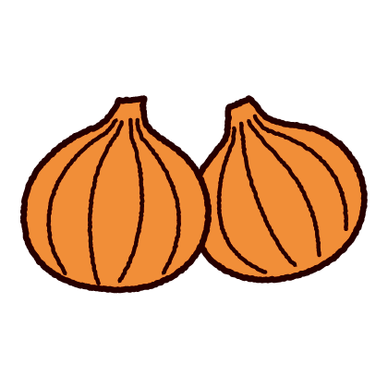


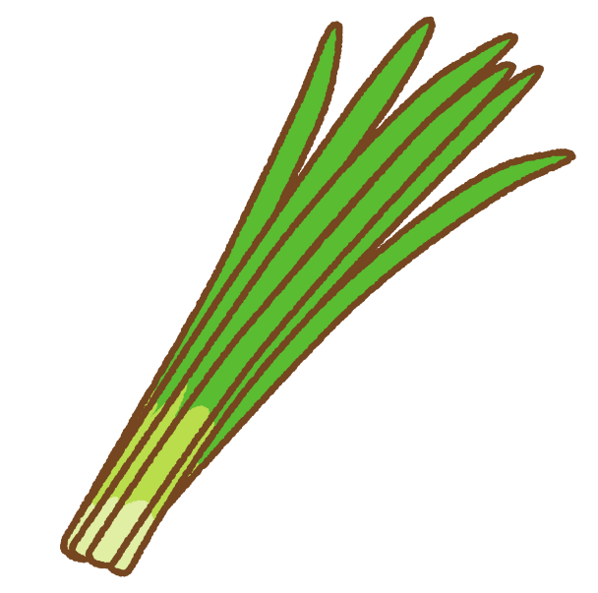


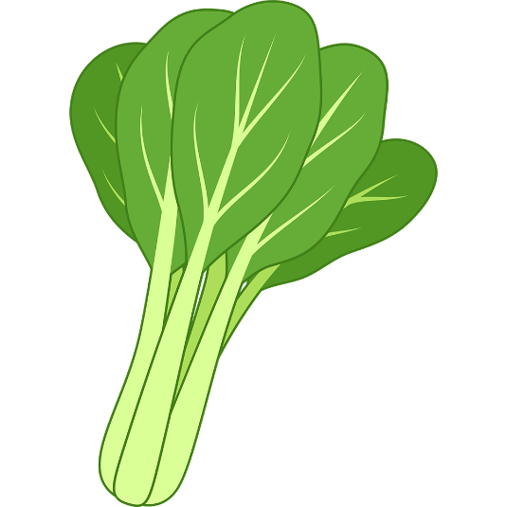
９月の地場産の食材
（★は玉村産）

★ごはん
★たまねぎ
にら
★くうしんさい
★きゅうり
こまつな

 |  |  |  |  | y

